Leeswijzer
Leeswijzer

In deze leeswijzer wordt kort de inhoud van de tabellen besproken. Daarna wordt meer in detail ingezoomd op één van de tabellen.

Inhoud tabellenset
Het onderzoek 'SRG-Uitstroom' levert een drietal tabellen over het vinden van werk met en zonder re-integratie-/participatieondersteuning vanuit de algemene bijstand of vanuit een niet-uitkeringsgerechtigde (NUG-) positie. Voor de eerste tabel (U.1) bestaat de populatie uit het aantal gestarte banen in het verslagjaar 2020 van personen die een bijstandsuitkering of NUG-positie hadden. Vervolgens is aangegeven of de banen zijn gestart vanuit een re-integratie-/participatievoorziening, waarbij verder uitgesplitst wordt naar type en duur van de voorziening. De tweede tabel (U.5) geeft het aantal startende banen in het verslagjaar 2020 van personen vanuit algemene bijstand weer. Het betreft in deze tabel dus een deelpopulatie van tabel U.1. Bovendien wordt in tabel U.5 uitgesplitst naar duur van de bijstandsuitkering in plaats van naar de duur van de voorziening. In tabel U.6 wordt gekeken naar het aantal personen met een startende baan in het verslagjaar 2020, vanuit algemene bijstand of NUG-positie. Er wordt in deze tabel uitgesplitst naar geslacht, leeftijd en migratieachtergrond. Een persoon met meerdere voorzieningen wordt in deze tabel maar één keer meegeteld.
Doordat niet alle gegevens over de Arbeidsongeschiktheid (AO) beschikbaar zijn, is de afbakening van personen met een niet-uitkeringsgerechtigde positie onvolledig. Hierdoor worden er meer personen als NUG'er aangemerkt dan de werkelijke populatie behelst. De ontbrekende AO cijfers hebben met name invloed op het aantal startende banen vanuit NUG zonder voorafgaande voorziening. Deze cijfers zijn daarom onderdrukt in de tabellen U.1 en U.6. Voor de meeste personen met AO geldt dat zij geen voorziening van de gemeente ontvangen, daarom is de invloed van het ontbreken van de AO op de populatie NUG'ers mét voorziening echter beperkt. Deze cijfers zijn wel weergegeven in de tabellen maar kunnen dus in kleine mate afwijken van de werkelijke aantallen en worden daarom als voorlopig gepresenteerd.

Tabel U.5 Startende banen vanuit algemene bijstand naar type voorziening en duur algemene bijstandsuitkering – situatie bij baanstart en één maand na baanstart
In tabel U.5 is te zien dat er 76 duizend banen zijn gestart in het verslagjaar 2020 door personen die een maand eerder een algemene bijstandsuitkering ontvingen (kolom D). Hierbij zijn 35 duizend van deze banen gestart vanuit de algemene bijstand met een voorziening (kolom F) en bijna 41 duizend vanuit de algemene bijstand zonder een voorziening (kolom R). Van de bijna 41 duizend gestarte banen zonder voorafgaande voorziening, hadden 22 duizend (55 procent) minder dan een jaar een bijstandsuitkering. Bij de 35 duizend banen die vanuit een voorziening werden gestart lag het aandeel lager, namelijk 41 procent (15 duizend banen). In het figuur hieronder is weergegeven vanuit welk type voorziening de baan gestart is. Het aandeel ligt hoger dan het gemiddelde van 41 procent bij de typen Coaching naar werk of naar participatie en Niet nader in te delen (beide 51 procent, kolom F). Dit betekent dat bij meer dan de helft van de banen die gestart is vanuit dit type, de persoon op dat moment minder dan een jaar bijstand ontving. In combinatie met type voorziening Vrijwilligerswerk is het aandeel gestarte banen vanuit minder dan één jaar algemene bijstand met 13 procent het laagst (110 banen). Bij dit type voorziening werden de meeste banen juist gestart vanuit een bijstandsuitkering die al minimaal 5 jaar liep (42 procent, 360 banen). Gemeenten zetten dit type voorziening vaak in voor personen met een grote afstand tot de arbeidsmarkt.
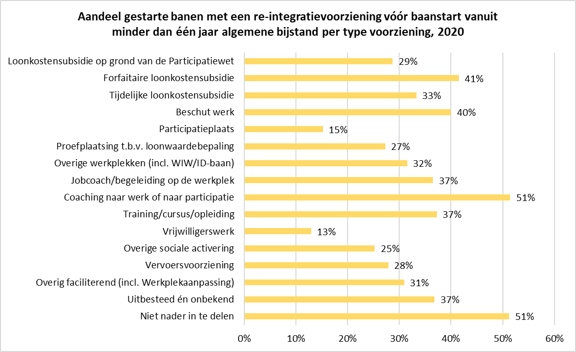

Situatie maand na start baan
Voor de 76 duizend gestarte banen vanuit algemene bijstand is in tabel U.5 ook gekeken naar de situatie in de maand volgend op de start van de baan. Als er nog steeds sprake was van een lopende baan is tevens gekeken of de persoon op dat moment een voorziening of uitkering ontving. Bij bijna 32 duizend van de 35 duizend gestarte banen met een voorafgaande voorziening was de persoon die aan de baan begon, een maand later nog steeds werkzaam (kolom H). Bij bijna drie kwart van deze banen liep tegelijkertijd een voorziening (de grijze categorieën linker staaf in het figuur hieronder). In meer dan de helft van de gevallen was er naast de baan nog een bijstandsuitkering. Van de 41 duizend banen die gestart zijn zonder voorafgaande voorziening was bij 35 duizend banen één maand na de start van de baan nog steeds sprake van een baan (kolom T). Het merendeel ontving hierbij nog steeds geen voorziening (blauwe categorieën van rechter staaf).
